Накладная-№3
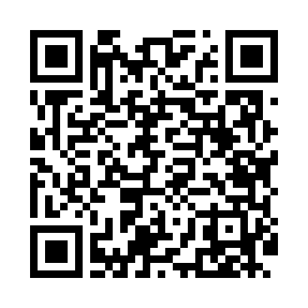
Номер товарно-транспортной накладной: |  |  | Торговый представитель: Amriyev Muhammad
Поставщик: Toshkent falcon fly 2 |  |  | Телефон торгового представителя: +998972880505
Дата отгрузки: 26.10.2025 |  |  | Контрагент: """" Klient
Дата консигнации: |  |  | Адрес:
Доставщик: |  |  | Телефон:
Телефон доставщика:
Время заказа: 26.10.2025 13:20:39
№ | Штрих-код | Название товаров (работ,услуг) | Количество | Количество в кейсе | Цена | Сумма
 |  |  | 2 |  |  | 15
1 | 6980564682154 | Фужер XP-100-3 | 2 | 2 шт. | 7.50 | 15
Итого: 15$|->UZS: 187,500.00

